Capa
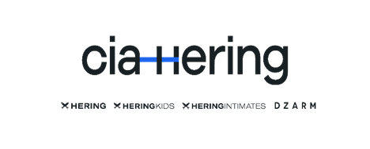

| Lista de Fornecedores Atualizado em: Março 2023 |  | sds | c

Classificação por Tier: | Unidades Industriais Próprias
Tier 1: Fornecedores diretos: unidades de produção, corte/costura/acabamento, facções, subcontratados de corte/costura/acabamento, produto acabado, private label, produção de embalagens, embalagem e armazenamento) ITM: Facções (corte/costura/acabamento) e Sourcing PA | Santa Catarina: Blumenau - Itororó - Estamparia, Bordado, Lavanderia, Talharia, Costura e Beneficiamento (empresa contratada) Blumenau - Bom Retiro - Tecelagem / Malharia Goiás: Goianésia - Pré-costura, Corte e Acabamento de tecido Paraúna - Corte São Luís de Montes Belos - Estamparia, Costura, Revisão, Caseado, Acabamento, Termocolagem
Tier 2: Instalações de processamento (ex.: instalações de descaroçamento e fiação, processos úmidos, bordados, tecelagem, estamparia, acabamento, curtumes, tinturarias, lavanderias etc.) ITM: Insumos de produção, Facções(tecelagem, lavanderia), Processo úmido, Matéria-Prima (tecido pronto e malha).
Tier 3: Fornecedores de matérias-primas, fazendas, matadouros, fornecedores de fios de costura, filamentos, fornecedores de produtos químicos etc. ITM: Matéria-Prima (Fios), Insumos de Produção (Produtos Químicos) e Fazendas.

Nesta lista de produção própria e fornecedores da cadeia de produção, cadastrados e ativos na Cia. Hering, contemplamos: | Centros de Distribuição
 | Anápolis - Embalagem, separação de pedidos, faturamento, transporte Blumenau - Embalagem, separação de pedidos, faturamento, transporte
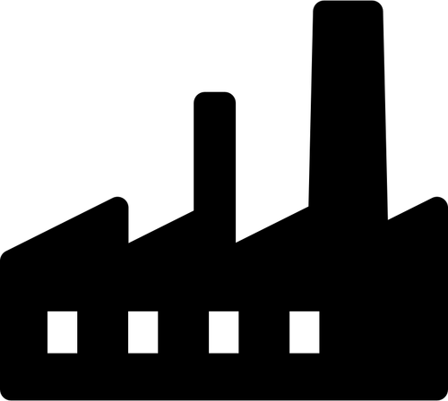 100% Tier 1 100% Tier 2 100% Tier 3 | Notas: - A Cia. Hering possui 70% de sua produção própria, com apoio de facções, e 30% consiste na compra de produtos acabados - PA (Sourcing Nacional, 14% e Internacional 16%); - As unidades industriais próprias são classificadas como Tier 1; - A lista contém 100% dos fornecedores nacionais e internacionais Tier 1, 2 e 3 (ou facções, sourcing e matéria-prima) para a Cia. Hering ativos de julho à dezembro de 2022.
Lista atualizada em março de 2023; Periodicidade de atualização semestral; Quantidade de empregados referente à junho de 2022.

 | Endereço Matriz Cia. Hering: R. Hermann Hering, 1790 - Bom Retiro, Blumenau - SC, 89010-900

